Testen F#
Levensverzekeringswiskunde en pensioencalculaties, p. 18
 | postnumerando | prenumerando
rente | 6%
factor | 1.06
betaling | 2500
aantal termijnen | 50 | 49
HW formule Excel | € 39,404.65 | € 41,768.93
 |  | € 39,404.65 | postnumerando wijkt af met factor 1/1.06
Prenumerando (eigen formule) | € 41,768.93 | klopt met boek | 2500*a(50,0.06)
Postnumerando (eigen formule) | € 41,768.93 | klopt met boek | 2500+2500*a(49,0.06)
 |  | F# geeft dit ook.

Contante waarde van een reeks renten - Economie Compact Online

TW (Basisboek wiskunde en financiële rekenkunde, p. 161)

postnumerando | € 676,781.20 | =TW(0,03;50;-6000;0;0) | F# geeft dit ook.
prenumerando | € 697,084.64 | =TW(0,03;50;-6000;0;1) | F# geeft dit ook.

Eigen C# projectje, met voorzet van CoPilot
10 jaar lang 50 euro maandelijkse inleg bij hoofdsom 1000 euro: postnumerando |  |  | postnumerando
totaal | € 9,411.12 | =TW(5%/12; 120; -50; -1000; 0) |  | C# geeft dit ook.
enkel hoofdsom | € 1,647.01 | =TW(5%/12; 120; 0; -1000; 0) |  | C# geeft dit ook.
enkel periodieke inleg | € 7,764.11 | =TW(5%/12; 120; -50; 0; 0) |  | C# geeft dit ook.
Controle | € 9,411.12

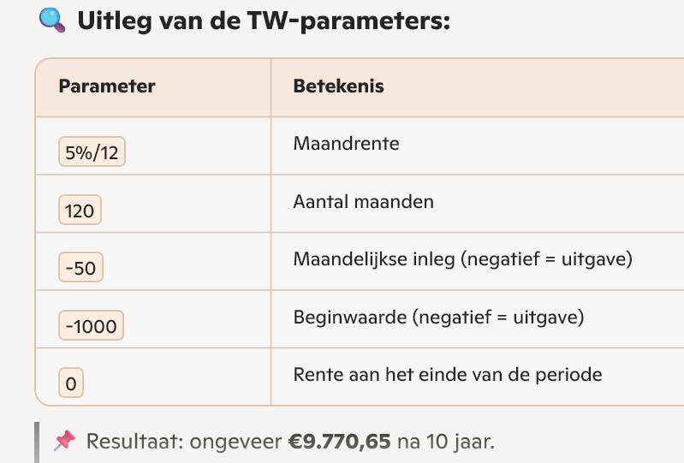

Het bovenstaande bedrag klopt niet!

Basisboek wiskunde en financiële rekenkunde, voorbeeld 4.8 p. 153
hoofdsom | rente | looptijd
5500 | 3.80% | 4.4166666667 | 4 + (5/12)
6484.8659159 | =A52*(1 + B52)^C52

€ 6,484.87 | =TW(B52;C52;0;-A52;0) |  | F# geeft dit ook.

